Sheet1
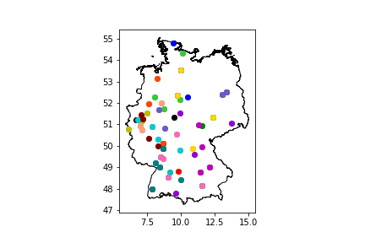
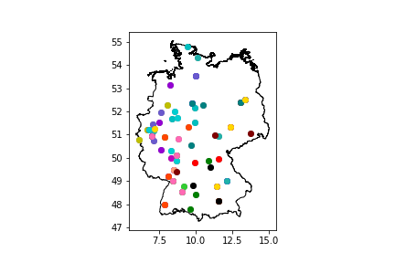
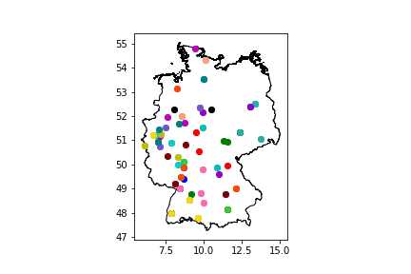
 | Host | Team_2 | Team_3 | Team_4 | Team_5
0 | Ingopasburg United | München Parktruppe | Regio Rabbits 1.2 | Spiking Sparrows
1 | Bayreuth Baboons | Bamberger Biberbande | Roundnet Rhinos Erlangen | Regio Rabbits | Roundnet Oktos Potsdam
2 | Roundnet Oktos 2 | Regio Berlin - Platzhalter Team A | 2Cans | 1. Roundnet Club Dresden
3 | Regio Sharks Kiel | Flensburger Flundern | Spiel mir das Lied vom Aal | Oldenburger Stadtmusikanten
4 | Karlsruher Kojoten 5 | BFM Rimpansen | Leguane 2 | Tübinger Eisvögel III
5 | Roundnet Club Bonn II | Aachen Lobster 2 | KöTi.net | Green Parrots Düsseldorf | Saalemander Jena
6 | Phoenix Power Smashers | West Wings Essen | Regio Berlin - Platzhalter Team B | Space Jams
7 | Gmünd Unicorns | Tübinger Eisvögel II | Bauhaus Ballert | Weingarten Wizards
8 | Peacocks Paderborn | Freudenberger Forellen Freunde | 1. RCK Kometen | Accio Ace
9 | Mosquitos Mannheim 3 | RCB Spikings | Darmstädter Doktorfische II | BFM Schmetterschimpansen
10 | Yellow Parrots Düsseldorf | Mauna Haouli | Straight Outta Winterschlaf | Roundnet Neuss
11 | Hannover 96 | Regio Otters Hamburg | MTV ROUNDNET | Die Milde Hilde
12 | Karlsruher Kojoten 4 | MRC Regio 2 | Leguane 1 | InPaSa United
13 | TG Camberg Roundnet | Rising Ravens | BFM Lackaffen | Mannheim 2 | Spaß am Netz
14 | NULL SECHS NEUN 3 | 1. Roundnet-Verein Mainz | Rhönschafe Fulda | Darmstädter Doktorfische I
15 | Gängjamin | MRC Regio 1 | Power Ponys | Eintracht Braunschweig Lions Cubs
16 | Kassler Waschbären | 1. Roundnet Club Würzburg | Göttinger Gänse | Heidelberg 3
17 | LTV Lippstadt | Telekom Post SV - Roundnet Jackdaws Bielefeld | Karlsruher Kojoten 3 | Wuppertaler Roundnet Community
18 | Regio Otters Hamburg | Flensburger Flundern | Accio Ace | Eintracht Braunschweig Lions Cubs
19 | Roundnet Oktos Potsdam | Regio Berlin - Platzhalter Team A | Gängjamin | Saalemander Jena
20 | Ingopasburg United | MRC Regio 2 | Regio Rabbits | Gmünd Unicorns
21 | Tübinger Eisvögel II | BFM Rimpansen | Karlsruher Kojoten 4 | Power Ponys
22 | Bayreuth Baboons | InPaSa United | Regio Rabbits 1.2 | Bauhaus Ballert | BFM Schmetterschimpansen
23 | MTV ROUNDNET | Aachen Lobster 2 | Phoenix Power Smashers | Straight Outta Winterschlaf
24 | RCB Spikings | Kassler Waschbären | Darmstädter Doktorfische I | Roundnet Neuss
25 | Roundnet Club Bonn II | Mauna Haouli | 1. RCK Kometen | Telekom Post SV - Roundnet Jackdaws Bielefeld
26 | Karlsruher Kojoten 3 | MRC Regio 1 | Mannheim 2 | Leguane 2
27 | Roundnet Rhinos Erlangen | 1. Roundnet Club Dresden | Göttinger Gänse | Weingarten Wizards
28 | Peacocks Paderborn | Die Milde Hilde | Regio Sharks Kiel | Space Jams
29 | Spaß am Netz | Oldenburger Stadtmusikanten | NULL SECHS NEUN 3 | Green Parrots Düsseldorf
30 | Roundnet Oktos 2 | Regio Berlin - Platzhalter Team B | Rising Ravens | LTV Lippstadt
31 | Freudenberger Forellen Freunde | Yellow Parrots Düsseldorf | TG Camberg Roundnet | 1. Roundnet Club Würzburg
32 | Heidelberg 3 | München Parktruppe | Rhönschafe Fulda | Mosquitos Mannheim 3 | Tübinger Eisvögel III
33 | Wuppertaler Roundnet Community | West Wings Essen | 1. Roundnet-Verein Mainz | KöTi.net
34 | Karlsruher Kojoten 5 | Leguane 1 | Darmstädter Doktorfische II | Spiking Sparrows | BFM Lackaffen
35 | Hannover 96 | 2Cans | Spiel mir das Lied vom Aal | Bamberger Biberbande
36 | Telekom Post SV - Roundnet Jackdaws Bielefeld | Flensburger Flundern | Hannover 96 | Space Jams
37 | Eintracht Braunschweig Lions Cubs | Regio Berlin - Platzhalter Team A | Bauhaus Ballert | Die Milde Hilde
38 | Leguane 2 | BFM Schmetterschimpansen | Tübinger Eisvögel II | Heidelberg 3
39 | Roundnet Rhinos Erlangen | MRC Regio 2 | Regio Rabbits 1.2 | 1. Roundnet Club Würzburg
40 | Bayreuth Baboons | Ingopasburg United | Saalemander Jena | 2Cans
41 | Yellow Parrots Düsseldorf | Aachen Lobster 2 | 1. RCK Kometen | West Wings Essen
42 | Karlsruher Kojoten 3 | Leguane 1 | Weingarten Wizards | Darmstädter Doktorfische I
43 | Gängjamin | Roundnet Oktos 2 | Bamberger Biberbande | Mosquitos Mannheim 3
44 | Roundnet Oktos Potsdam | Regio Sharks Kiel | Regio Berlin - Platzhalter Team B | Regio Otters Hamburg
45 | Karlsruher Kojoten 4 | KöTi.net | BFM Lackaffen | NULL SECHS NEUN 3 | Tübinger Eisvögel III
46 | Peacocks Paderborn | Oldenburger Stadtmusikanten | LTV Lippstadt | Kassler Waschbären
47 | 1. Roundnet-Verein Mainz | TG Camberg Roundnet | RCB Spikings | Karlsruher Kojoten 5
48 | Roundnet Club Bonn II | Straight Outta Winterschlaf | Freudenberger Forellen Freunde | BFM Rimpansen | Mannheim 2
49 | MTV ROUNDNET | Green Parrots Düsseldorf | Mauna Haouli | Rising Ravens
50 | Darmstädter Doktorfische II | Spiel mir das Lied vom Aal | München Parktruppe | Power Ponys
51 | InPaSa United | 1. Roundnet Club Dresden | MRC Regio 1 | Spiking Sparrows | Regio Rabbits
52 | Rhönschafe Fulda | Göttinger Gänse | Accio Ace | Gmünd Unicorns
53 | Phoenix Power Smashers | Spaß am Netz | Roundnet Neuss | Wuppertaler Roundnet Community
54 | Accio Ace | Regio Berlin - Platzhalter Team A | Spiel mir das Lied vom Aal | Regio Rabbits 1.2
55 | Spiking Sparrows | MRC Regio 2 | Bamberger Biberbande | Weingarten Wizards
56 | Bayreuth Baboons | Gängjamin | 1. Roundnet Club Würzburg | München Parktruppe
57 | Die Milde Hilde | Flensburger Flundern | Göttinger Gänse | LTV Lippstadt
58 | Leguane 1 | BFM Rimpansen | Mosquitos Mannheim 3 | 1. Roundnet-Verein Mainz
59 | Roundnet Neuss | Aachen Lobster 2 | Freudenberger Forellen Freunde | Space Jams
60 | Gmünd Unicorns | MRC Regio 1 | Roundnet Rhinos Erlangen | 1. RCK Kometen
61 | Mannheim 2 | BFM Schmetterschimpansen | Karlsruher Kojoten 4 | Darmstädter Doktorfische I
62 | Saalemander Jena | Regio Rabbits | Regio Sharks Kiel | MTV ROUNDNET
63 | Phoenix Power Smashers | Oldenburger Stadtmusikanten | KöTi.net | Ingopasburg United | Yellow Parrots Düsseldorf
64 | Power Ponys | RCB Spikings | Tübinger Eisvögel III | Karlsruher Kojoten 3
65 | Leguane 2 | BFM Lackaffen | Kassler Waschbären | Mauna Haouli
66 | Spaß am Netz | Regio Otters Hamburg | West Wings Essen | Roundnet Club Bonn II
67 | TG Camberg Roundnet | Peacocks Paderborn | Telekom Post SV - Roundnet Jackdaws Bielefeld | Darmstädter Doktorfische II | Green Parrots Düsseldorf
68 | NULL SECHS NEUN 3 | Rising Ravens | Karlsruher Kojoten 5 | Tübinger Eisvögel II | Straight Outta Winterschlaf
69 | Bauhaus Ballert | 1. Roundnet Club Dresden | Heidelberg 3 | Roundnet Oktos Potsdam
70 | Eintracht Braunschweig Lions Cubs | Hannover 96 | Rhönschafe Fulda | Roundnet Oktos 2
71 | 2Cans | Regio Berlin - Platzhalter Team B | Wuppertaler Roundnet Community | InPaSa United
72 | Karlsruher Kojoten 3 | BFM Rimpansen | Heidelberg 3 | Darmstädter Doktorfische II
73 | Bauhaus Ballert | MRC Regio 2 | Power Ponys | Saalemander Jena
74 | Rhönschafe Fulda | Bayreuth Baboons | MRC Regio 1 | Kassler Waschbären
75 | Bamberger Biberbande | Regio Berlin - Platzhalter Team A | Regio Otters Hamburg | Göttinger Gänse | Ingopasburg United
76 | Spaß am Netz | Flensburger Flundern | Peacocks Paderborn | MTV ROUNDNET
77 | Mauna Haouli | Aachen Lobster 2 | Wuppertaler Roundnet Community | TG Camberg Roundnet
78 | Eintracht Braunschweig Lions Cubs | Roundnet Oktos Potsdam | 2Cans | Space Jams
79 | Telekom Post SV - Roundnet Jackdaws Bielefeld | Regio Sharks Kiel | Yellow Parrots Düsseldorf | Accio Ace
80 | Gängjamin | Regio Berlin - Platzhalter Team B | 1. Roundnet Club Dresden | NULL SECHS NEUN 3
81 | Roundnet Rhinos Erlangen | Roundnet Oktos 2 | Leguane 1 | Die Milde Hilde
82 | Mannheim 2 | München Parktruppe | Regio Rabbits | RCB Spikings
83 | Darmstädter Doktorfische I | Regio Rabbits 1.2 | Mosquitos Mannheim 3 | Oldenburger Stadtmusikanten
84 | Phoenix Power Smashers | Roundnet Club Bonn II | Karlsruher Kojoten 5 | Hannover 96
85 | 1. Roundnet-Verein Mainz | BFM Lackaffen | Tübinger Eisvögel II | Freudenberger Forellen Freunde | Green Parrots Düsseldorf
86 | Gmünd Unicorns | Spiking Sparrows | Karlsruher Kojoten 4 | 1. Roundnet Club Würzburg
87 | KöTi.net | Rising Ravens | 1. RCK Kometen | Leguane 2 | InPaSa United
88 | LTV Lippstadt | Straight Outta Winterschlaf | Spiel mir das Lied vom Aal | West Wings Essen
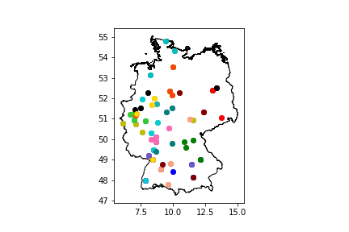
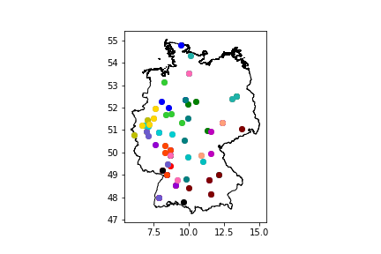
89 | Tübinger Eisvögel III | Weingarten Wizards | BFM Schmetterschimpansen | Roundnet Neuss

